总体概览
 | [寻路与小地图交互优化方案]总体概览

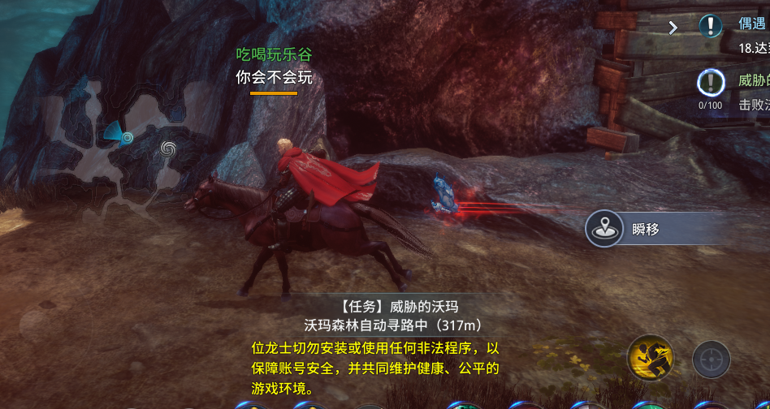
 | 一、寻路功能优化
 | 目前寻路状态仅仅局限于纯自动跑路到目标点。没有任何快捷选项，与神行点等其他交互点的联系不够紧密。故在此做一下优化。
 | 玩家在点击自动寻路时，如果在相同地图，则玩家会按照现有逻辑自动寻路到目的地。如果寻路目标在不同地图。则会在开始寻路的1.5S钟后弹出如图所示的瞬移按钮。
 |  |  |  | 点击瞬移按钮，则玩家会传送到目标点所在地图距离目标点最近的神行点，然后继续执行寻路。
 |  |  |  | 不点击瞬移按钮，则玩家会执行最传统的寻路方式，沿着寻路路径与传送门组合的方式寻路到目标点。

 |  |  |  | 使用瞬移会消耗铜币，具体配置 |  | 在const表中

 | 开始寻路后，点开小地图会显示当前所在角色区域地图。但目标区域地图也应该有标识。
 | 例：从新元城寻路到石窟走廊，所涉及的各个层级的地图都应该有相对应的指引标识
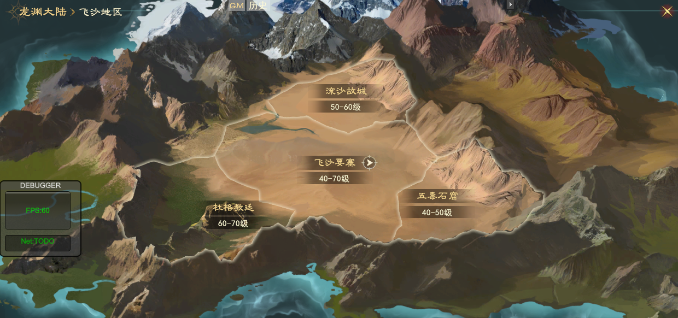
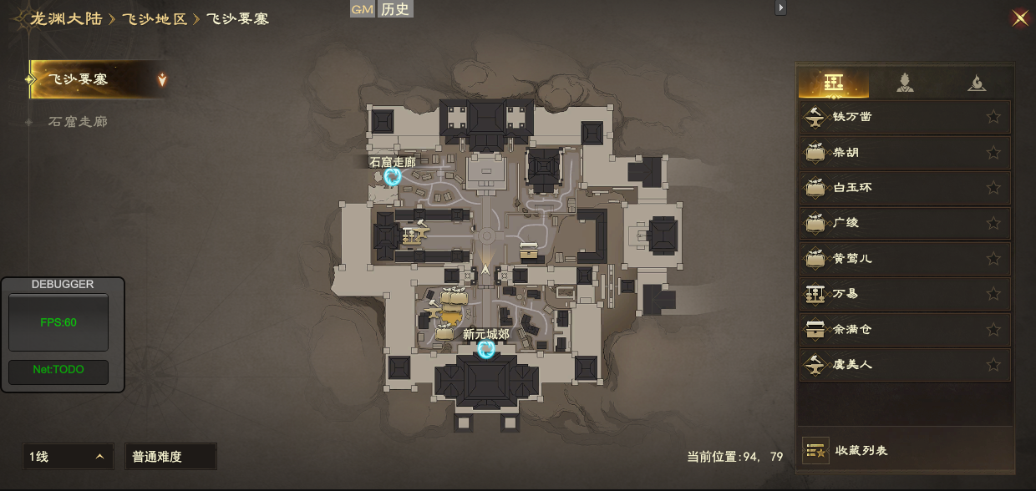
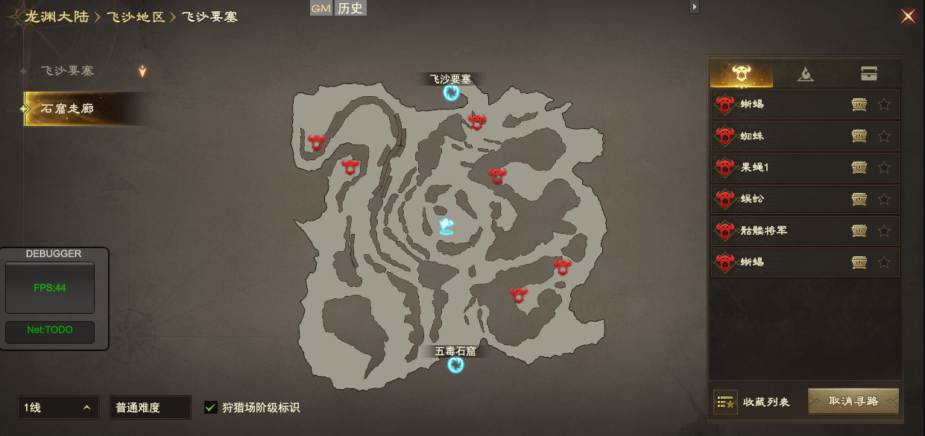

 | 二、小地图交互优化

 | 目前小地图的地图界面仅仅承担地图信息展示一个部分，大部分交互发生在右侧菜单栏中。很不直观也很不便捷。故在一定程度上做以下改动
 | 地图区分常驻和非常驻图标。由策划配置是否显示在小地图。
 | 1.常驻图标主要为交互类图标，包括商店，交易行，集中任务发放点，神行点，头目BOSS，任务图标。常驻图标在地图和小地图上常驻显示，且有对应页签。
 | 非常驻图标在地图和小地图上不常驻，有对应页签。
 | 2.任务icon优先显示。根据任务类型不同，以不同颜色的icon显示。

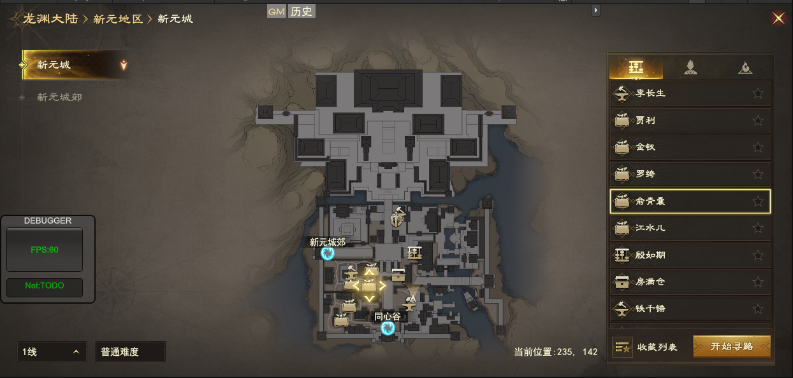
 | 三级地图界面小地图上的icon可以点击和交互。
 | 1.点击界面图标（非任务icon）
 |  |  |  |  | 被点击的icon放大，外发光，如有覆盖则挪至最前。同时右侧列表栏自动定位到交互icon所对应的那栏。
 |  |  |  |  | 电脑端双击图标则自动开始寻路

 | 2.点击界面图标（任务icon）

 |  |  |  |  | 点击任务icon,并不会显示任务所属的NPC本身的icon，而仅是任务icon放大并且外发光，同时右侧
 |  |  |  |  | 列表自动对应到任务发放NPC

！

！

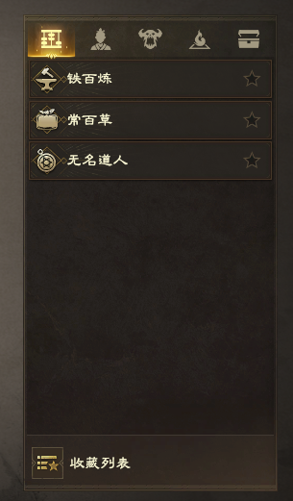
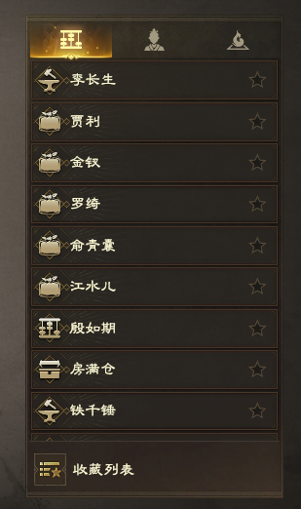
 | 3.地图右侧列表页签优化 |  |  |  | 移除神行点页签，将神行点页签合并至功能NPC页签中

 |  |  |  |  | 移除掉落页签，将掉落合并至怪物列表中或者在地图生增加一个地图总掉落的图标。

 | 三、地图缩放功能增加

-
+

 | 三级地图增加地图缩放功能，在地图的最下方增加滑动条作为辅助。在取景框不变的情况下，地图最多放大200％，最小为当前原状。（默认当前原装为100％）
 | PC端放大交互：以当前取景框中心为放大中心，滚动滑轮放大，向上滚轮放大，向下滚轮缩小。放大后鼠标长按后移动拖动取景框位置。
 | 移动端放大交互：以当前取景框中心为放大中心，双指滑动扩大，向外双指扩大滑动为放大，向内为缩小。手指单点长按地图取景框内空白区域可以拖动取景框位置。
 | 以上放大操作均可以用地图下方的滑动条作为辅助。

 | 四、界面icon增加

剩余神秘宝箱数量：10/10
剩余神秘宝箱数量：10/10

 | 三级地图界面增加两个icon，左下角增加探索宝箱标识，和实时显示的剩余数量以及总数量。
 |  | 右下角增加地图区域掉落icon，点击后可以在子页面查看区域掉落物品

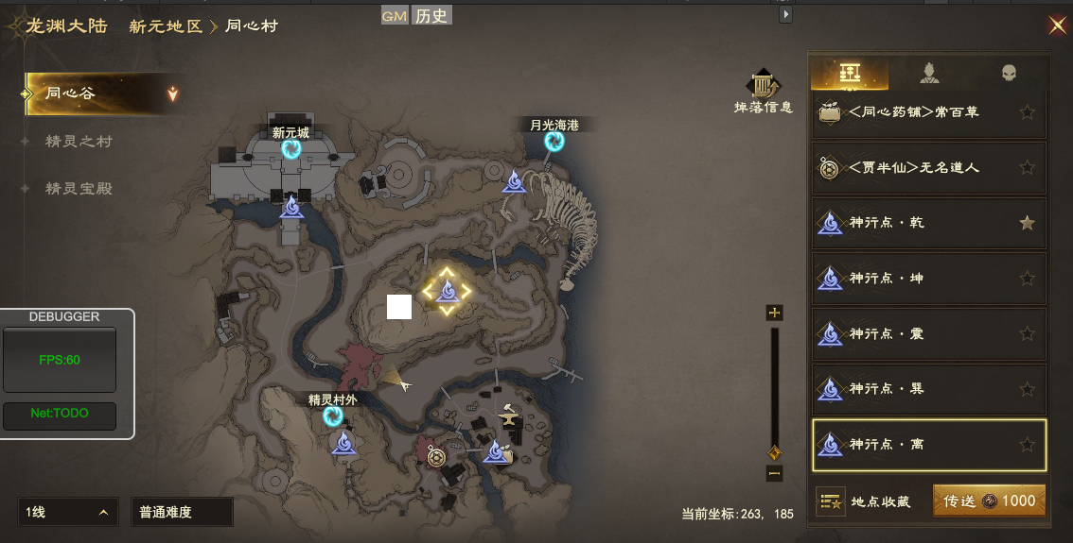
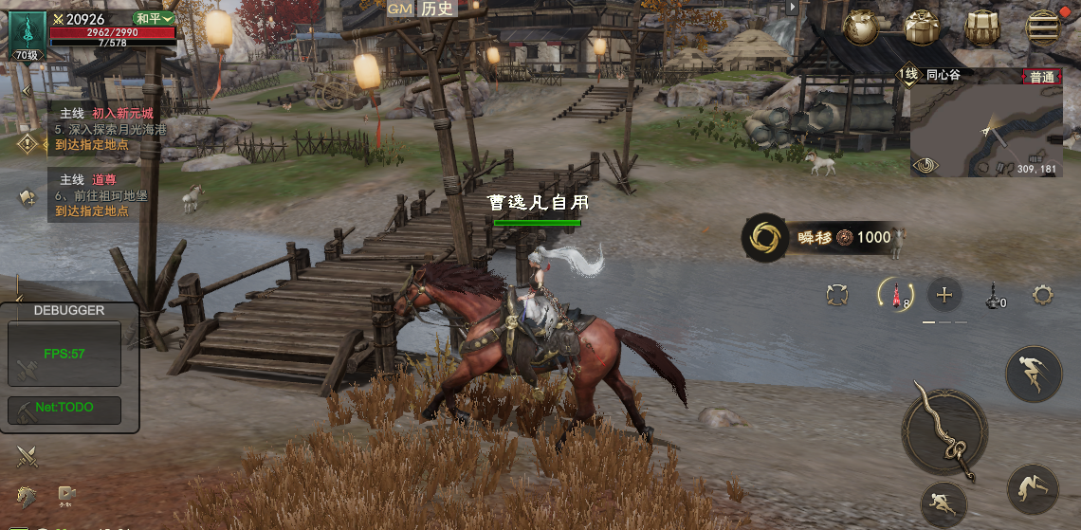
 | 五，细化内容补充
 | 修改内容。
 | 1

 | 传送消耗不再显示在按钮上，而是在玩家点击传送后出现一个message弹窗。

将瞬移至XXX（目标地），是否移动

是（消耗XXX铜币）
否

 | 玩家点击是以后，执行传送。并且扣除对应铜币。
 | 玩家在寻路过程中，如果进行了移动，或者使用了神行点。则中断当前寻路，执行神行点传送。并且传送结束后不继续之前的寻路。
 | 2玩家在执行一段寻路的过程中，如果在地图右侧NPC菜单列表内改变了其他目标，右下角会根据目标类型重新变为开始寻路或者传送。

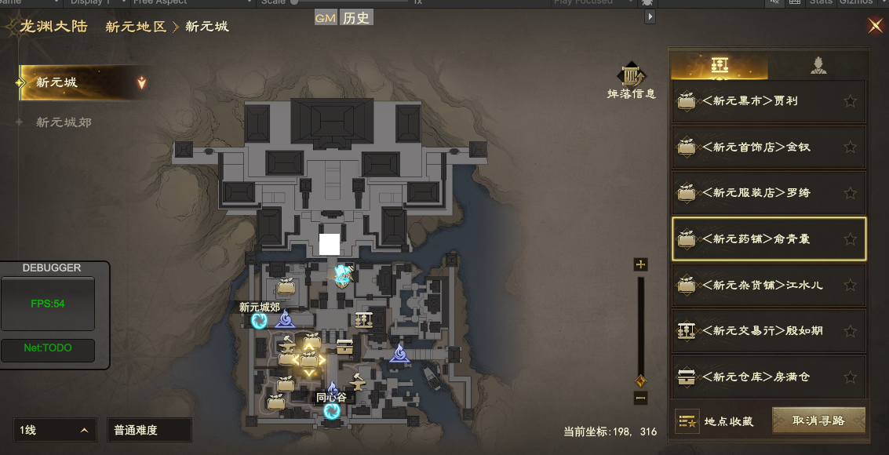
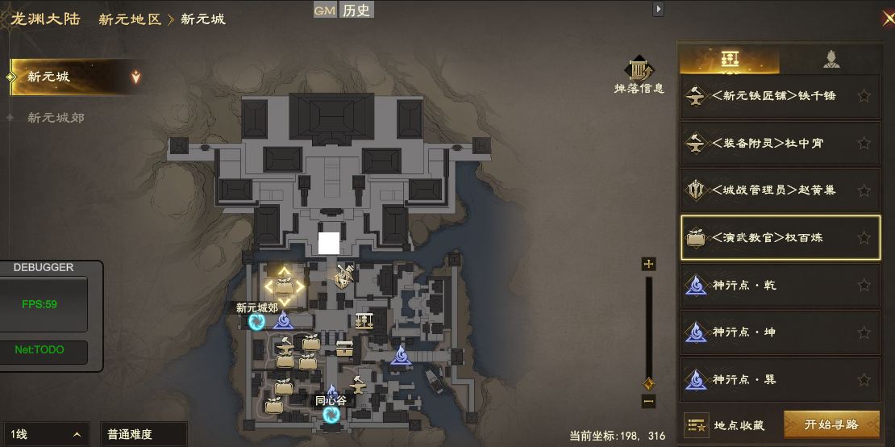

 | 3.地图在缩放的过程中，地图上的icon大小并不随着地图的缩放而缩放
 | 4.三级地图右上角增加货币栏，一级二级地图右上角无货币栏。 |  | 货币栏显示内容在itemData表中资源栏顺序这一栏显示
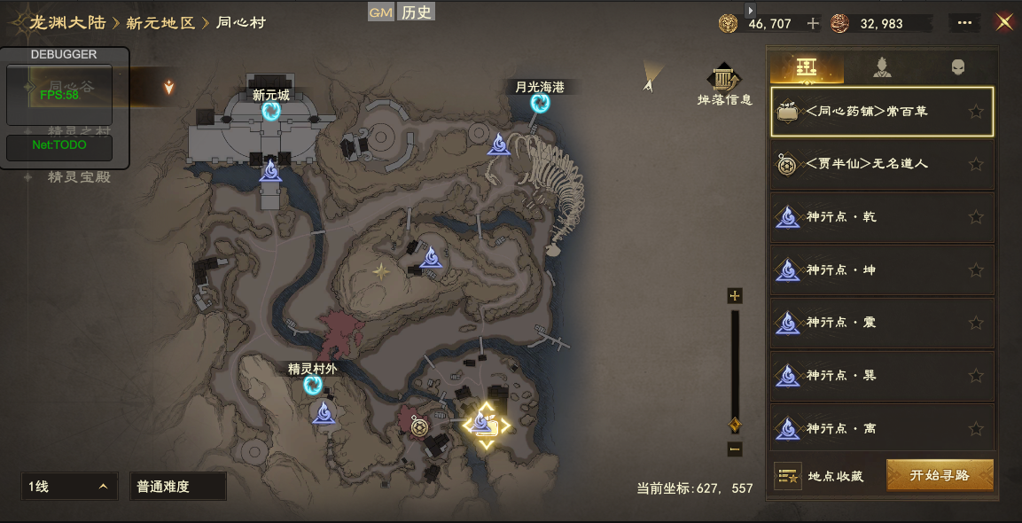

缺陷补充： | 瞬移icon在非目标所在地图会一直存在，在到达目标所在地图后会消失（无论何种形式到达，包括完全自动跑过去或者传送过去）
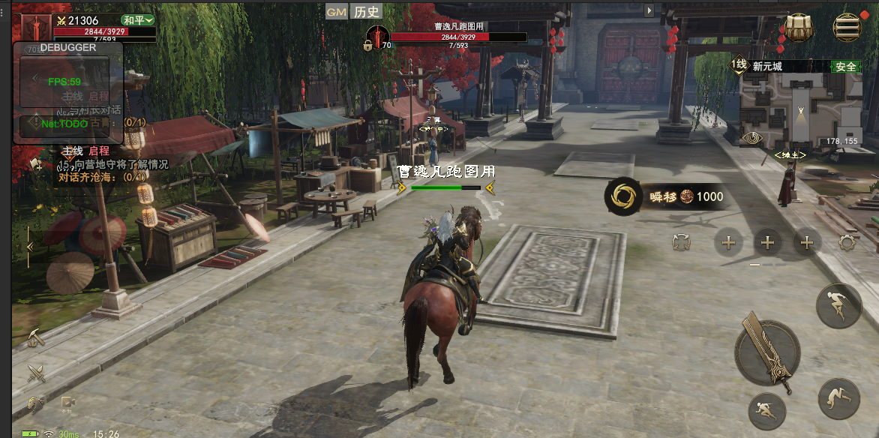

 | 消耗物品在满足时，物品消耗之前物品不足时显示的红色变为白色
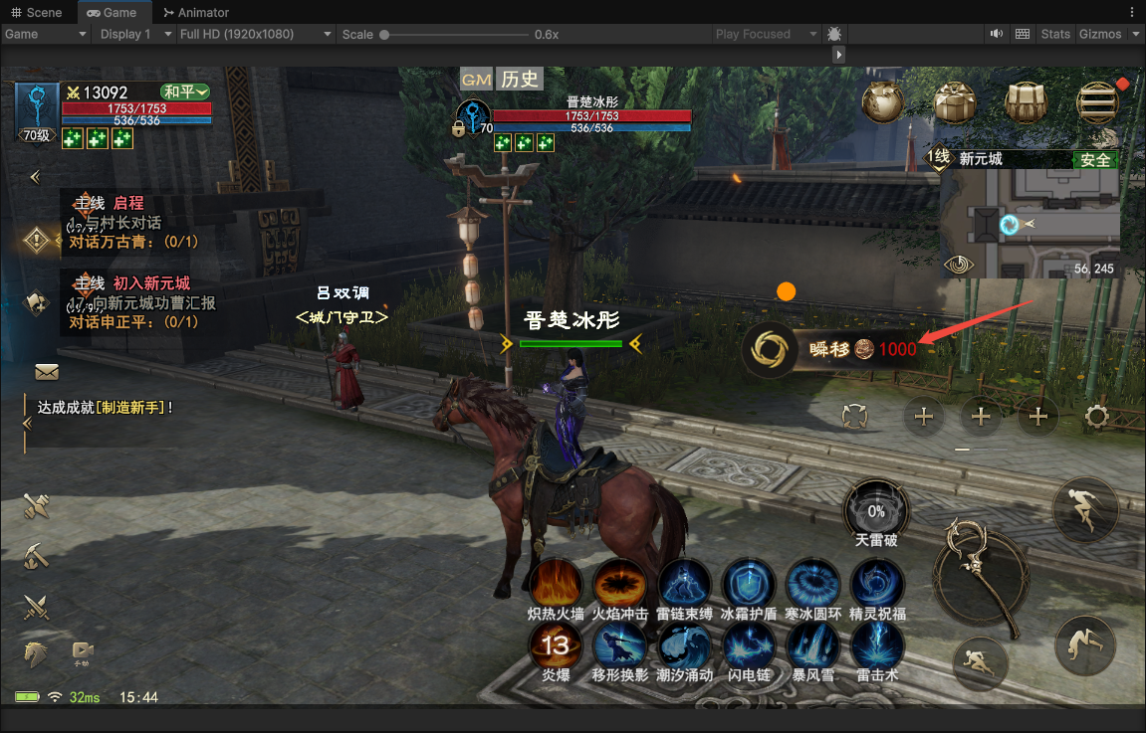

任务icon显示补充：
 | 任务icon显示只关联NPC发布任务和交任务目标为NPC的任务，如果目标并非NPC，或者完成交任务的目标并非NPC，则无任务图标icon显示。

 |  |  |  |  |  |  | 任务图标分为两类（接取图标和完成图标）接取为叹号，完成未问号。
 | 任务图标分为多个颜色，有颜色的图标为不同任务的待接取和待完成
 | 当玩家可以接取某个任务时，三级地图上发布任务的NPCicon更换为任务接取图标（非灰色叹号图标icon）
 | 当玩家接取了任务后，接取任务的NPC小地图上的任务图标（非灰色叹号图标icon）消失。目标点NPCicon更换为任务完成图标（非灰色问号图标icon）。
 | 注意：当任务链中间有完成条件时，如：A给玩家任务，让玩家在击杀10只怪物后去B交任务。则击杀10只怪物为完成条件。则在玩家接取任务后，但未完成任务条件时，交任务的NPC头顶显示未灰色叹号图标icon。完成任务条件后，更改为完成任务图标
 | （非灰色问号图标icon）
 | 当同一个NPC有多个任务发布时，玩家接取一个后，如果NPC还有其他任务可以接取，则接取图标（非灰色叹号图标icon）不消失。直到玩家吧任务全部接取后，接取图标（非灰色叹号图标icon）才消失。
 | 当同一 个NPC身上同时拥有任务发布和任务完成时，优先显示任务完成图标（非灰色问号图标icon）。
 | 当同一个NPC身上有多种任务类型时，图标icon显示的优先级为主线任务＞支线任务＞地区任务＞奇遇任务（附灵任务由于特殊情况，不在考虑范围）

缺陷补充： | 玩家在传送时，如果目标线路已满，则默认传送到其他未满一分线。如果已有分线都满了，则传送到下一分线。如：玩家在同心村分线2传到新元城，则默认传送到新元城分线2，当新元城分线2满了以后，传送到新元城分线1，如果新元城分线1也满了则传送到新元城分线3

